상품제안서
HB-7004 크리스탈 상패 | 상품코드: S18496

 |  |  |  |  |  |  | 02-713-8555 | www.synergygift.co.kr
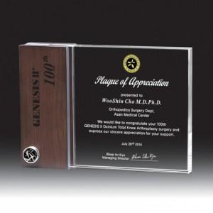

【상세/제작정보】 | <p>※ 원목 + 크리스탈 인쇄 포함 된 제품입니다.</p>

【인쇄/포장옵션】 | 풀칼라 / 포장불가능

【공급단가】 | 수량 | 1~ | 5~ | 10~ | 30~ | 50~
*VAT별도 | 단가 | 138,300원 | 134,400원 | 130,400원 | 126,500원 | 122,500원

【상품 URL】 | https://www.synergygift.co.kr:443/src/goods_detail.php?gdno=13602

